Sheet1
玩家信息

1 | 设计目的

 | 展示玩家资源，势力，属性总览
 | 设置音效，账号登录等功能。
 | 展示身份等级成长线

2 | 设计思路

 | 主要展示玩家资源，势力，属性总览
 | 设置通过弹窗显示
 | 身份等级成长线结合角色立绘，展现玩家成长的先后变化

3 | 玩家信息内容

 | 3.1 | 资源信息

 |  | 游戏内的核心资源分为3种：

 |  |  | 铜钱 | 主要（持续更新） | 次要（持续更新）
 |  |  | 获取途径 | 征收 | 暂无
 |  |  | 消耗途径 | 卡牌升级

 |  |  | 阅历 | 主要（持续更新） | 次要（持续更新）
 |  |  | 获取途径 | 征收
 |  |  | 消耗途径 | 声望征收时消耗

 |  |  | 声望 | 主要（持续更新） | 次要（持续更新）
 |  |  | 获取途径 | 征收
 |  |  | 消耗途径 | 据点战斗

 | 3.2 | VIP等级

 |  | 显示玩家当前VIP等级

 | 3.3 | 玩家名字信息

 |  | 显示玩家名称（改名功能直接做在道具上）
 |  | 显示玩家编号ID（加好友不用输入生僻字，邀请ID等功能）

 | 3.4 | 玩家身份信息

 |  | 显示玩家身份成长线，已解锁的身份可切换查看角色形象变化，未解锁的身份无法显示形象
 |  | 打开界面时，默认显示玩家当前身份

 | 3.5 | 属性

 |  | 3.5.1 | 属性说明

 |  |  | 属性划分为4种：聪慧、才华、魅力、威严

 |  |  | 属性 | 作用 | 效果说明
 |  |  | 聪慧 | 影响征收铜钱收益 | 1聪慧=1铜钱
 |  |  | 才华 | 影响征收阅历收益 | 1才华=1阅历
 |  |  | 魅力 | 影响征收声望收益 | 1魅力=1声望（获取声望消耗阅历数量根据征收配置表）
 |  |  | 威严 | 影响战斗中声望消耗 | 战斗力公式=声望值*（1+威望值/1000） 战斗消耗公式=对方战斗力/（1+自身威严属性/1000）

 |  | 3.5.2 | 属性来源

 |  |  | 玩家自身除了成长值和身份等级外，没有其他属性，需通过其他载体赋予

 |  |  | 属性来源 | 1.玩家所拥有的卡牌各项属性总和
 |  |  |  | 2.所有子嗣各项属性总和（现阶段未设计）

 | 3.6 | 势力

 |  | 玩家势力=玩家4项属性之和

4 | 界面说明
 | 4.1 | 功能入口
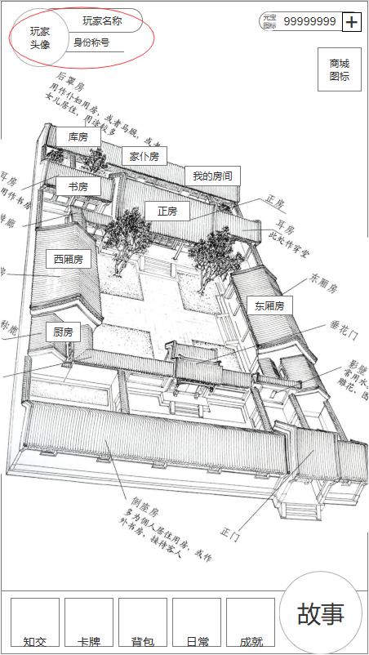

 |  | 主界面点击左上玩家头像，打开玩家信息界面

 | 4.2 | 玩家信息界面
 |  |  | 4.2.A |  |  | 4.2.B | 4.2.C
1
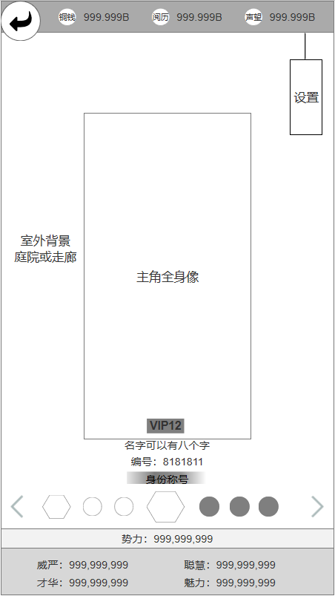
2
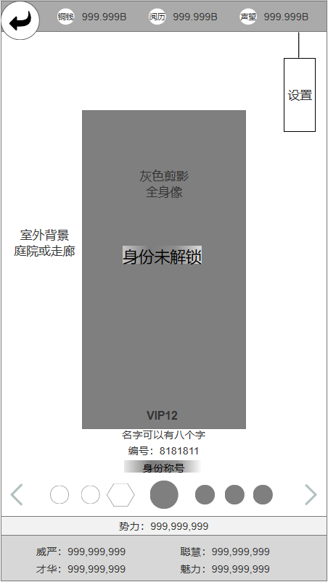
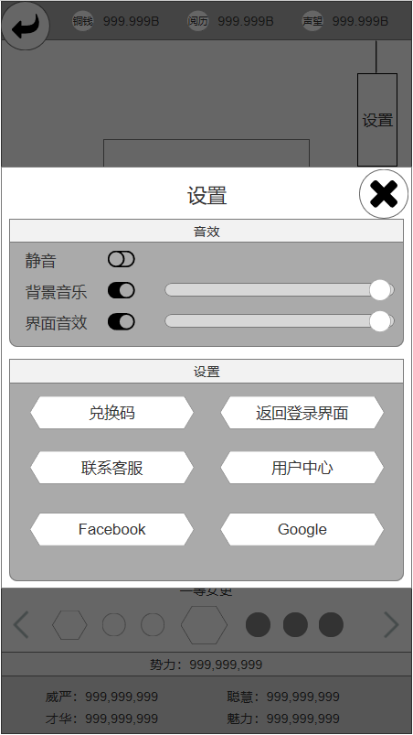

4
3
15

16

5
12
13
17
18

19
20

6
7
21
22

23
24

8
25
26
9
14

10

11

 |  | 序号 | 名称 | 操作说明 | 显示说明 | 修改备注
 |  | 1 | 返回按钮 | 单击，返回主界面
 |  | 2 | 资源信息栏 |  | 显示三项主要资源铜钱、阅历、声望
 |  | 3 | 界面背景 |  | 室外背景（庭院或走廊，区别于房间）
 |  | 4 | 设置按钮 | 单击，弹出设置弹窗（图4.2.C）
 |  | 5 | 玩家形象 |  | 显示主角当前身份对应的全身像（无换装）
 |  | 6 | vip等级 |  | 显示玩家当前VIP等级
 |  | 7 | 玩家名称编号 |  | 显示玩家唯一ID
 |  | 8 | 身份切换按钮 | 单击，左右按钮，向相应方向切换一次身份
 |  | 9 | 未解锁身份 |  | 未解锁的身份提示图标有灰色遮罩
 |  | 10 | 当前身份 |  | 当前所选身份的提示图标固定居中，且放大30~40%
 |  | 11 | 玩家属性信息 |  | 上方显示玩家势力，下方显示玩家四项属性
 |  | 12 | 未解锁形象 |  | 未解锁身份的主角形象为统一的灰色剪影
 |  | 13 | 未解锁提示 |  | 未解锁的提示信息
 |  | 14 | 示意效果 |  | （标注10）对比示意效果
 |  | 15 | 关闭按钮 | 单击，关闭弹窗
 |  | 16 | 静音控制按钮 | 单击，切换静音开关状态 开启静音时，背景音及界面音效全部关闭
 |  | 17 | 背景音控制 | 单击，切换背景音开关状态
 |  | 18 | 背景音拖拉 | 左右拖动，增减音量大小
 |  | 19 | 音效控制 | 单击，切换界面音效开关状态
 |  | 20 | 音效拖拉 | 左右拖动，增减音量大小
 | 标灰暂不管 | 21 | 兑换码按钮 | 单击，弹出兑换码弹窗
 |  | 22 | 返回登录按钮 | 单击，返回服务器选择界面
 |  | 23 | 客服按钮 | 单击，打开客服联系界面
 |  | 24 | 用户中心按钮 | 单击，打开用户账号管理
 |  | 25 | 关联账号 | 单击，关联外联账号
 |  | 26

